Куртки
Артикул | Наименование | Наполнитель | ОПИСАНИЕ | Размеры | Состав | Цвет |  | фото | кол-во шт в р-р | Заказ | Сумма
 |  |  |  |  |  |  |  |  | ИП Клиент
 |  |  |  |  |  |  |  |  |  | 0 | 0
5510 | ветровка | 100% п/э - верх 100% хлопок - наполнитель | Ветровка с воротом-стойкой, на пуговицах. Модель декорирована накладными карманами. Контрастная окантовка по вороту, манжетам рукавов и низу изделия. | B-122-162 | верх: 100% п\э, подкладка: 100% хлопок, | серый | 1000 | 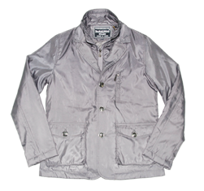 | 6
5511 | ветровка | 100% п/э - верх 100% хлопок - наполнитель | Ветровка с воротом-стойкой, на пуговицах. Модель декорирована накладными карманами. Контрастная окантовка по вороту, манжетам рукавов и низу изделия. | B-122-162 | верх: 100% п/э, подкладка: 100% хлопок | серый | 1000 | 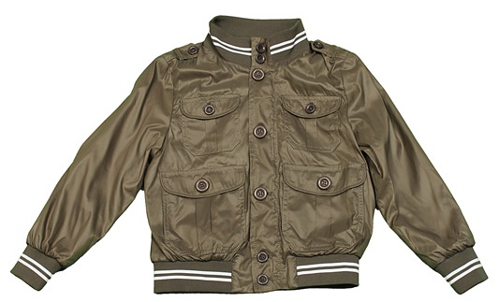 | 6
36095-LS | полу-комбинезон | синтепон |  | 122-150 | верх: 100% п\э, подкладка: 100% хлопок, утеплитель - синтепон | черный | 1000 | 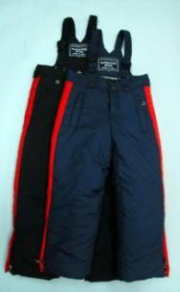 | 4
36095-S | полу-комбинезон | синтепон |  | 92-122 | верх: 100% п\э, подкладка: 100% хлопок, утеплитель - синтепон | черный | 1000 |  | 4
36096A | комбинезон | синтепон | Полу-комбинезон. В верхней части изделия застегивается на молнию. Широкие лямки в виде резинки. | 92-122 | верх: 100% п\э, подкладка: 100% хлопок, утеплитель - синтепон | синий | 1000 | 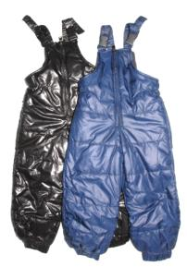 1,600 | 6
36096A | комбинезон | синтепон |  | 92-122 | верх: 100% п\э, подкладка: 100% хлопок, утеплитель - синтепон | черный | 1000 |  | 6
5537a | полу-кобинезон | пуховой синтепон | Полукомбинезон на лямках. На изделии два боковых кармана на молнии. По низу брюк пришиты боковые молнии и манжеты на резинке. Подкладка брюк - флис. Комфорт при температуре: до -30 Наполнитель: пуховой синтепон | 80-116 | верх: 100% п\э, подкладка: 100% хлопок, утеплитель - синтепон | черный | 1000 | 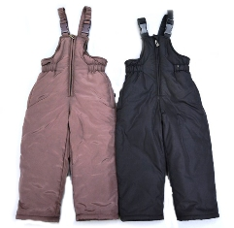 | 7
5538A | комбинезон | пуховой синтепон | Полукомбинезон на лямках. На изделии два боковых кармана на молнии. По низу брюк пришиты боковые молнии и манжеты на резинке. Подкладка брюк - флис. Комфорт при температуре: до -30 Наполнитель: пуховой синтепон | 92-122 | верх: 100% п\э, подкладка: 100% хлопок, утеплитель - синтепон | синий | 1000 | 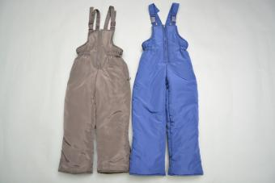 | 6
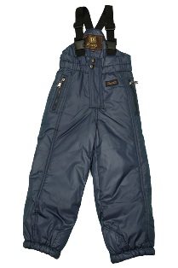
5538A | комбинезон | пуховой синтепон |  | 92-122 | верх: 100% п\э, подкладка: 100% хлопок, утеплитель - синтепон | коричневый | 1000 |  | 6
5530A | комбинезон | синтепон | Полу-комбинезон на синтепоне. Два боковых кармана на молнии. Лямки в виде резинки. | 110-158 | верх: 100% п\э, подкладка: 100% хлопок, утеплитель - синтепон | синий | 1000 |  | 7
5530A | комбинезон | синтепон |  | 110-158 | верх: 100% п\э, подкладка: 100% хлопок, утеплитель - синтепон | черный | 1000 |  | 7
36118 | полу-комбинезон | синтепон | Полу-комбинезон. В верхней части изделие застегивается на молнию и пуговицу. Широкие лямки. | 92-116 | верх: 100% п\э, подкладка: 100% хлопок, утеплитель - синтепон | черный | 1000 | 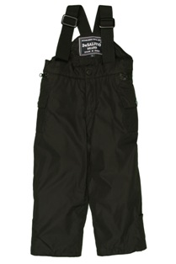 | 5
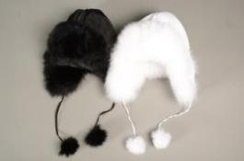
5532М | мех лиса крашеная | головной убор (болоневый верх) | Шапка-ушанка. Верх модели из непромокаемого материала. По изделию декорирован натуральных мех. | М | Верх: натуральный мех. | белый | 1000 |  | 1
5532L | мех лиса крашеная | головной убор (болоневый верх) |  | L | Верх: натуральный мех. | белый | 1000 |  | 1
5532М | мех лиса крашеная | головной убор (болоневый верх) |  | М | Верх: натуральный мех. | черный | 1000 |  | 1
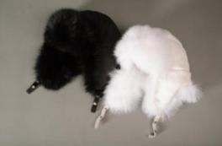
5532L | мех лиса крашеная | головной убор (болоневый верх) |  | L | Верх: натуральный мех. | черный | 1000 |  | 1
5533М | мех лиса крашеная | головной убор вязаный верх) | Шапка-ушанка. Завязки с помпонами на конце. Верх изделия из трикотажа. По изделию декорирован натуральный мех. | М | Верх: натуральный мех. | белый | 1000 |  | 1
5533L | мех лиса крашеная | головной убор вязаный верх) |  | L | Верх: натуральный мех. | белый | 1000 |  | 1
5533М | мех лиса крашеная | головной убор вязаный верх) |  | М | Верх: натуральный мех. | черный | 1000 |  | 1
5533L | мех лиса крашеная | головной убор вязаный верх) |  | L | Верх: натуральный мех. | черный | 1000 |  | 1
53446 | куртка | синтепон |  | 86-116 |  | синий | 1000 | 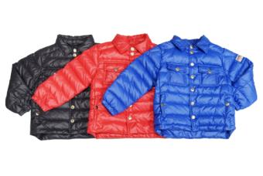 | 6

